Sheet1
 |  |  |  |  |  | Neu ausformulieren, da aus der Wissenschaftl. Veröffentlichungen
 |  |  |  |  |  | 09.12 - > Feldformat, Mitgliedsschaften, 89
 |  |  |  |  |  | 09.12 - Prio 2 ignorieren damit wir schnell starten können
 |  |  |  |  |  | x Bei Phase 1 -> ausformulieren (Jo)
 |  |  |  |  |  | In Word Datei schreiben damit man besser schreiben kann?
 |  |  |  |  |  | Hauptkategorien:
 |  |  |  |  |  |  | Ausschreibung
 |  |  |  |  |  |  | Digitale Kompetenz?

 |  |  |  |  |  |  | Planung
 |  |  |  |  |  |  | Datenaustausch

 |  |  |  |  | Profil | Mitgliedschaft-relevante Felder
 |  |  |  |  |  | Welche Felder auf die UI relevant - anschauen auf LPs
 |  |  |  |  |  | Produkt Klassifizierung - All Kategorien
 |  |  |  |  |  | Unbegrenzte Updates (aller Informationen) möglich
 |  |  |  |  |  | Produkt Fotos
 |  |  |  |  |  | Premium Positionierung auf der Startseite
 |  | x |  |  |  | Allow customers to rate and review the marketplace products sellers
 |  |  |  |  |  | Mitgliedschaft in (geheimer) Facebook-Gruppe
 | x | x |  |  |  | Dateien* runterladbar
 |  |  |  |  |  | Punkte von unten
 |  |  |  |  |  | vgl mit alten Inhalten von Artum
 |  |  |  |  |  | Phase 2?
x? |  | x |  |  |  | Produkte verkaufen?
x |  | x |  |  |  | Unbegrenzte Anzahlt der Produkte

Phase 2 | Phase 1 | Im Abo | Free |  | Profil | Felder |  | File-Type | Beispiel | Info (Erklärung) | Links, Backgroud
 | x |  |  |  |  | Email | wie darstellen auf der Seite?
 | x |  | x |  |  | Adresse
 |  |  |  |  |  | Firmenlogo
 |  |  |  |  |  | Banner
 | x |  |  |  |  | Link zu der Website
 | x |  |  |  |  | Kontakt Formular

 | x | x |  |  | x | Label/PIN - wie weit mit der Digitalisierung? U./o. BIM? | Kriterien ausformulieren

 | x |  |  |  | x | Website Link |  | Textfelder - wie viele?
 | x |  |  |  |  | Firmenbeschreibung

 |  |  |  |  |  | Location Map
 |  |  |  |  |  | Weitere Links

 | x |  |  |  | x | Mitarbeiteranzahl / Unternehmengröße | Wie viele Mitarbeiter sind in Ihrem Büro tätig? Wie groß ist das/Ihr Unternehmen? |  | 1 bis 2 Mitarbeiter 3 bis 5 Mitarbeiter 6 bis 10 Mitarbeiter 11 bis 15 Mitarbeiter 16 bis 25 Mitarbeiter 26 bis 50 Mitarbeiter
 | x |  |  |  | x | Gründungsjahr / Entstehungsjahr |  |  | 1939
 | ? |  |  |  | ? | Geschäftsführung

 |  |  |  |  |  | Fragen | Antworten
 | x |  |  |  | x | In welchem Baukostenbereich liegen Ihre Aufträge überwiegend? | Aufträge mit durchschnittlichen Baukosten von 500.000€ bis 2.000.000€ zu bearbeiten, Unter 50.000 €, über 10.000.000 | Drop-Down
 | x |  |  |  | x | Aus welchen Bereichen stammen die meisten Projekte Ihres Büros? | Wohnen, Städtebau, Büro und Gewerbe, - öffentliche, Private und gewerbliche Auftraggeber | Drop-Down
 | x | x |  |  | x | In welchem Format benötigen Sie die Ausschreibungsdateien? zu liefernden Informationen und die Standards und Prozesse | Was sind die Key Informationen die sie benötigen? whether that is graphical, non-graphical or documentation In welchem Status - Work in Progress, through Shared and into a Published state? what is mandatory, what is essential and, finally, what is desirable | Anbieter darf Vorlagen und Beispiele, Muster Ausschreibungstexte hochladen. Auftraggeber darf runterladen, Auftraggeber darf hochladen und sagen in welchem Format er die Unterlagen haben kann Textfeld + Dateien? | PDF, GAEB 90, GAEB XML, Vorgaben und Muster der Auftraggeber Informationsanforderung [AIA] - | Auftraggeber (Bauherr, ..) benötigen eine digitale Unterstützung bei der Definition von projektspezifischen AIA. Wurde BIM in den Ausschreibungsunterlagen klar artikuliert? einschließlich eines Informationslieferplans? Der Handwerksbetrieb benötigt in der Regel gewerkespezifische Daten. Zur Fertigung eines Balkons und/oder für die Kalkulation benötigt der Schlosser beispielsweise: 1. Angabe der Profiltypen und Profillängen, 2. Abmessung der Kopf- und Fußplatten, 3. Schraubenanzahl und –güte, 4. Angaben zu Schweißnähten und Baustoffgüten. 5. Geländerdetails - Vorlagen, Praxisbeispiele und Wissenstransfer verringern den Anfangsaufwand und die damit verbundenen Kosten - Wurden Standards für Informationsmanagement und Datenlieferung in Terminen und Verträgen definiert und artikuliert?
 |  |  |  |  |  | Zusätzliche Adressen/Emails/Namen
 |  |  |  |  |  | Standorte
 |  |  |  |  |  | Öffnungszeiten
 |  |  |  |  |  | Liefergebiet | Auch Dienstleister? Oder nur Hersteller? |  | Weltweit

 |  |  |  |  |  | AGB
 |  |  |  |  |  | Impressum
 | x |  |  |  | x | Mitgliedschaft bei ? (Bauvereine,...)
 |  |  |  |  | x | Zertifikate |  |  | DIN EN ISO 14001DIN EN ISO 9001DIN EN ISO 9001:2008EMAS

 | x | x |  |  |  | BIM-Zertifizierungen | Sie haben bereits Zertifizierungen oder Qualifikationen im Umfeld BIM erworben? Zeigen Sie potentiellen Kunden und Partnern Ihre Kompetenz und laden Sie Bilder oder Dokumente über folgenden Dateiupload in Ihr Profil: | File-Upload
 | x | x |  |  | x | Zusatzqualifikationen | Die Anforderungen an die Betriebe wachsen. Zusatzqualifikationen wie etwa "Energieeffizienz-Fachbetrieb" und "Gebäudesystemintegrator" können zum Wettbewerbsvorteil werden. | File-Upload
 | x | x |  |  | x | Referenzen, Testimonials | Zeigen Sie Ihre Referenzen und schaffen Sie Vertrauen bei Ihren Kunden | Freitextfeld? oder File-Upload
 |  |  |  |  |  | Presseberichte |  | Links?
 |  |  |  |  |  | Firmenpräsentation |  |  | Katalog (PDF)
 |  |  |  |  |  | Messen, Events

x |  |  |  |  | x | Blogs
x |  |  |  |  |  | Ausschreibungstext Beispiel: https://www.stlb-bau-online.de/Mustervorlagen/GEBERIT/Detail/0597dc5a-4931-473c-b522-6d26a9bc6c3d | Nur Hersteller?
x |  |  |  |  |  | Artikelnummer - Details siehe Spalte I | Nur Hersteller? |  | https://www.stlb-bau-online.de/Mustervorlagen/GEBERIT/Detail/1edfc746-210f-4c59-9d4c-ca7e874052a1
 |  |  |  |  |  | Digitalkompetenz
 | x |  |  |  | x | In Ihrem Unternehmen eingesetzte Digitale Technologien? (siehe auch 89) - anders formulieren | Cloud Computing Big Data Analytics Digitale Assistenten Sensoren SmartHome IoT (Internet of Things) Roboter Tablets und Smartphones auf Baustellen: Apps zur mobilen Arbeitszeit­erfassung durch die Mitarbeiter sowie Programme für die Projektsteuerung und zum Führen eines Bautagebuchs. 3D-Technologien wie etwa 3D-Drucker oder 3D-Scanner Künstliche Intelligenz Video, Camera (Construction progress tracking with the Crane Camera) Laserscanning – für die Bauvermessung Die Faktoren Kosten und Zeit digital abbilden Gebäudeautomationslösungen Sonstige? - s.77.. | Drop-Down
 |  |  |  |  | Prio 2? | Gebäudeautomationslösungen | die Sicherheit, Energieeffizienz Energieeffiziente Gebäude Komfort und Mobilität erhöhen
 |  |  |  |  | x | Teile Ihrer Büro- und Verwaltungsarbeiten digitalisiert und nutzt spezielle Software. | Software-Lösungen für die Steuerung ihrer betrieblichen Abläufe Software zur digitalen Organisation von Dokumenten (ECM-Software) Software für das Management von Kundenbeziehungen Programm zur Planung und Steuerung von Unternehmensressourcen (ERP-Software) Handwerker verwernden Tracking-Systeme
 |  |  |  |  | x | Rechnungen im ZUGFeRD-Standard | Ersetzung zahlreicher bislang analoger Prozesse gibt es bereits digitale Alternativen. So könnten beispielsweise elektronische Rechnungen im ZUGFeRD-Standard akzeptiert. QR-Codes und ZUGFeRD: Bauindustrie setzt auf einheitliches Lieferschein- und elektronisches Rechnungsformat. https://www.baulinks.de/bausoftware/2018/0061.php4
 |  |  |  |  |  |  | Optimierung der Geschäftsprozesse
 |  |  |  |  |  |  | Optimierung von Mengen und Materialien

Phase 2 | Phase 1 | Im Abo | Free |  |  |  |  | File-Type | Beispiel

 |  |  |  |  |  | BIMkompetenz, BIM-Kompetenz-Reiter, BIM-Reifegrad | Einsatz der Planungsmethode BIM
 |  |  |  |  |  | Welche der nachfolgenden Statements zu BIM treffen auf Sie zu? | noch nicht gehört schon gehört auseinandergesetzt Umstieg geplant Umstieg erfolgt |  | noch nicht gehört schon gehört auseinandergesetzt Umstieg geplant Umstieg erfolgt
 | x |  |  |  | x | In Ihrem Unternehmen eingesetzte (BIM) Werkzeuge? (vergleich auch 118 o. DT, B) | Video, Camera (Construction progress tracking with the Crane Camera) Laserscanning – für die Bauvermessung Die Faktoren Kosten und Zeit digital abbilden digitale Kollaboration, Digitale Zusammenarbeit 4D-Bauablaufplanung (verknüpft intelligente 3D-Modelle mit ihren Bauteilen (Wände, Decken, Fenster, Türen,..) mit der Zeitplanung IFC-Daten (Bestandsdaten) als Verknüpfung um die 3D-Modelle zu erstellen - Modellbasierte Kommunikation mit anderen Gewerken Gewerkspezifische Modellauswertung mittels BIM-VIEWER und BIM-Filtertool Nutzt digitale Hilfsmittel zum Datenaustausch (IFC, ??) und zur Planung Wir erstellen 3D-Visualisierungen mithilfe von CAD-Modellen. Wir erstellen automatisch Zeitpläne aus unseren CAD-Modellen Wir exportieren Informationen aus CAD-Modellen in ein nicht proprietäres Format (ifc, gbxml). die Mitarbeiter bekommen in Ihrem Büro regelmäßig Methodiktraining BIM Rollen und Verantwortlichkeiten sind richtig definiert TBD - von unten hier die Punkte kopieren die sonst Prio 2 haben | Mehrauswahl möglich
 | x |  |  |  | x | In wievielen Projekten hat Ihr Unternehmen die BIM eingesetzt? | weniger als 10 %, 10-20, … 80-90 %, mehr als 90%
 |  |  |  | x |  | Bekommen die Mitarbeiter in Ihrem Büro regelmäßig Methodiktraining? | trifft nicht zu, trifft eher nicht zu, teils teils, trifft eher zu, trifft zu - > 20%, 40%, 60%, 80%, 100% ? | Drop-Down
 |  |  |  | x |  | Bekommen die Mitarbeiter in Ihrem Büro regelmäßig Softwarefortbildungen? | trifft nicht zu, trifft eher nicht zu, teils teils, trifft eher zu, trifft zu | Drop-Down
 |  |  |  | x |  | Ich / unser Team hat die Werkzeuge, um in einer BIM-Umgebung zu arbeiten? | trifft nicht zu, trifft eher nicht zu, teils teils, trifft eher zu, trifft zu
 |  |  |  |  | x | Sind BIM Rollen informell definiert? Wurden Rollen und Verantwortlichkeiten richtig definiert und festgelegt? | "BIM Informationsmanager, BIM Manager, BIM Gesamtkoordinator, BIM Koordinator, Rollen Bauherren-Sphäre Planer-Sphäre Ausführungs-Sphäre Genehmigungs- und Aufsichts-Sphäre; BIM - Koordinator "

 |  |  |  | x |  | Welche Vorteile (links) oder Nachteile (rechts) sehen Sie bei der Umstellung auf die modellorientierte Arbeitsweise (BIM)? | Vorteile: Förderung des Kreativitäsprozesses Reduzierung des Ressourceneinsatzes für die Projektbearbeitung Reduzierung des zeitlichen Aufwands für die gesamte Projektbearbeitung Reduzierung des zeitlichen Aufwands bei Änderungen im Projekt Reduzierung des zeitlichen Aufwands bei Folgeprozessen Reduzierung von Mehrfacheingaben Verbesserung der Koordination mit Projektpartnern Steigerung der Wertschöpfung für das gesamte Projekt Steigerung der unternehmensinternen Wertschöpfung Mehr Zeit für inhaltliche Qualitätsoptimierung Nachteile: Hemmung des Kreativitäsprozess Erhöhung des Ressourceneinsatzes für die Projektbearbeitung Erhöhung des zeitlichen Aufwands für die gesamte Projektbearbeitung Erhöhung des zeitlichen Aufwands bei Änderungen im Projekt Erhöhung des zeitlichen Aufwands bei Folgeprozessen Erhöhung von Mehrfacheingaben Erschwernis bei der Koordination mit Projektpartnern Reduzierung der Wertschöpfung für das gesamte Projekt Reduzierung der unternehmensintern en Wertschöpfung Weniger Zeit für inhaltliche Qualitätsoptimierung |  | Links: Förderung des Kreativitäsprozesses Reduzierung des Ressourceneinsatzes für die Projektbearbeitung Reduzierung des zeitlichen Aufwands für die gesamte Projektbearbeitung Reduzierung des zeitlichen Aufwands bei Änderungen im Projekt Reduzierung des zeitlichen Aufwands bei Folgeprozessen Reduzierung von Mehrfacheingaben Verbesserung der Koordination mit Projektpartnern Steigerung der Wertschöpfung für das gesamte Projekt Steigerung der unternehmensinternen Wertschöpfung Mehr Zeit für inhaltliche Qualitätsoptimierung Rechts: Hemmung des Kreativitäsprozess Erhöhung des Ressourceneinsatzes für die Projektbearbeitung Erhöhung des zeitlichen Aufwands für die gesamte Projektbearbeitung Erhöhung des zeitlichen Aufwands bei Änderungen im Projekt Erhöhung des zeitlichen Aufwands bei Folgeprozessen Erhöhung von Mehrfacheingaben Erschwernis bei der Koordination mit Projektpartnern Reduzierung der Wertschöpfung für das gesamte Projekt Reduzierung der unternehmensintern en Wertschöpfung Weniger Zeit für inhaltliche Qualitätsoptimierung

 |  |  |  | x |  | Warum ist/soll die Umstellung auf die Planungsmethode BIM erfolgt/erfolgen? | Forderungen der Auftraggeber Optimierung der Kommunikation die eigene Planung präzisieren. Verbesserung der Visualisierung Erhöhung der Produktivität Sonstige |  | Forderungen der Auftraggeber Optimierung der Kommunikation die eigene Planung präzisieren. Verbesserung der Visualisierung Erhöhung der Produktivität Sonstige

Phase 2 | Phase 1 | Im Abo | Free |  |  |  |  | File-Type | Beispiel

 |  |  |  |  |  | Planung
 | x |  |  |  | x | Welche Planungsmethodik setzen Sie ein? An welchen staatlichen BIM-Reifegrad arbeiten Sie? Old: Welche Planungsmethodik realisieren Sie mit Ihrer Planungssoftware? | Level 3… - siehe unten ausformuliert Level 2 … Level 1 … Level 0 … Kann ich nicht zuordnen, weiss ich nicht" 0 Traditionell: 2D Papierbasierte Zeichnungen oder CAD Tools, Austausch einzelner Dateien 1: Verwendung von BIM-basierte Arbeitsprozesse und Tools bei der Planung, Austausch einzelner Dateien, Dateibasierte Zusammenarbeit in 2D oder 3D, Datenbankunterstützung, Verknüpfung von Geometrie und Metadaten 2 kooperative Planungsmethode, Dokumenten-basierte Zusammenarbeit multidisziplinärer Planungsprozess disziplin-spezifischer Modelle + Versionsverwaltung Gemeinsame Objektbbliotheken, Bibliothekenmanagement Dreidimensionale Geometrie mit Zeit - Modellierung in 4D(Terminplanung) 5D (Kostenplanung) 3: kommt in der Phase 2? fully open process, Verlustfreier Datenaustausch, Integrierte Webdienste Integrierte Zusammenarbeit über Webservices mit zentralem BIM management - Cloud-basiertes BIM-Datenbank und Modellverwaltung - ISO-Standards, IFC Integration der Energie analysis tool, - Integrierte Modelle für den gesamten Lebenszyklus - Integrale, modellorientierte Gesamtplanung | 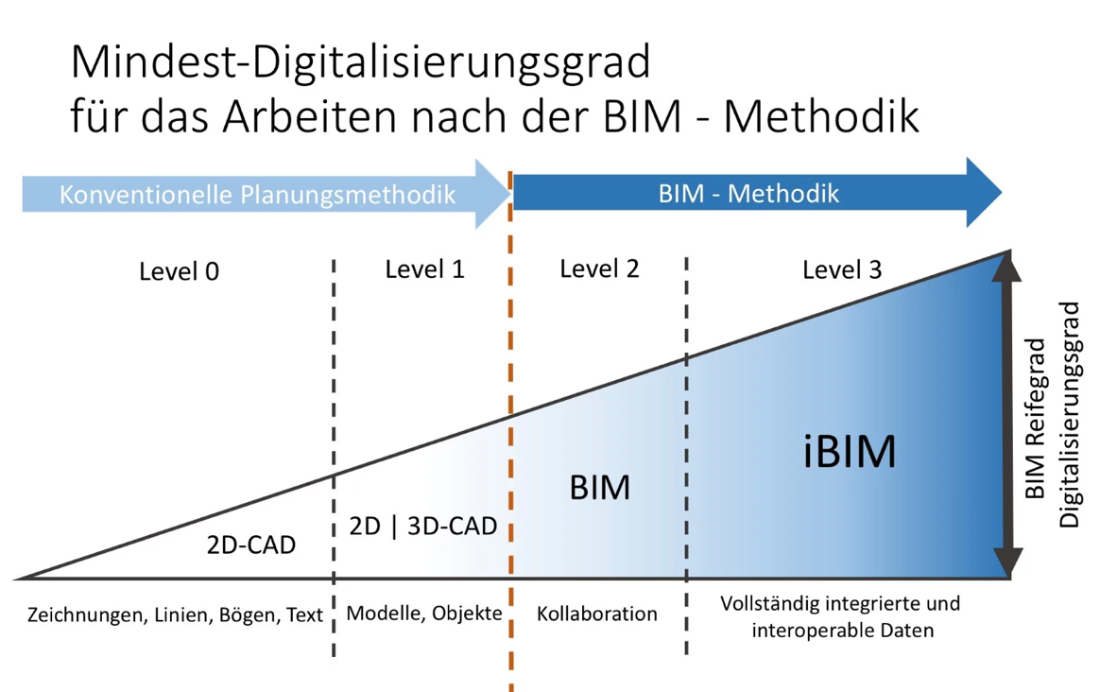 | Erstellen von Zeichnungen in 2D Erstellen von 3D Modellen (Geometrien, Intelligente und verknüpfte Modelle? ) - 3D-Geometrie-Modellen Profilkörper (z.B.aus Civil3D) Erstellen von bauteilorientierten Modellen
 | x |  |  |  | x | In Ihrem Büro eingesetzte Software: (BIM (CAD) Software) Welches der folgenden Werkzeuge verwenden Sie beim Erstellen von CAD-Zeichnungen? | Autodesc Revit Autodesc AutoCAD Nemetschek Vectorworks Google Sketchup Bentley MicroStation Graphisoft ArchiCAD Nemetschek Allplan Sonstige (Welche?) | (Mehrfachauswahl möglich) | AutoCAD, Vectorworks, DATAflor, WS LandCAD, Allplan, ArchiCAD, MicroStation, Sonstige
 |  |  |  | x |  | In welcher Qualität erhalten Sie Planungsdaten? Orig to change: Neben der Qualität der eigenen Planungsunterlagen ist ein weiterer wichtiger Faktor die Qualität der externen Planungsunterlagen, die meist als Grundlage genutzt werden oder die Rahmenbedingungen definieren. Sofern diese Grundlagen nicht den eigenen Qualitätsansprüchen genügen, müssen sie zunächst intern aufbereitet werden, um damit weiter arbeiten zu können. | Die digitalen Planungsunterlagen entsprechen unseren formalen Anforderungen - trifft nicht zu, trifft eher nicht zu, teils teils, trifft eher zu, trifft zu Die digitalen Planungsunterlagen entsprechen unseren inhaltlichen Anforderungen - … Die digitalen Planungsunterlagen sind insgesamt vollständig |  | Die digitalen Planungsunterlagen entsprechen unseren formalen Anforderungen - trifft nicht zu, trifft eher nicht zu, teils teils, trifft eher zu, trifft zu Die digitalen Planungsunterlagen entsprechen unseren inhaltlichen Anforderungen - … Die digitalen Planungsunterlagen sind insgesamt vollständig
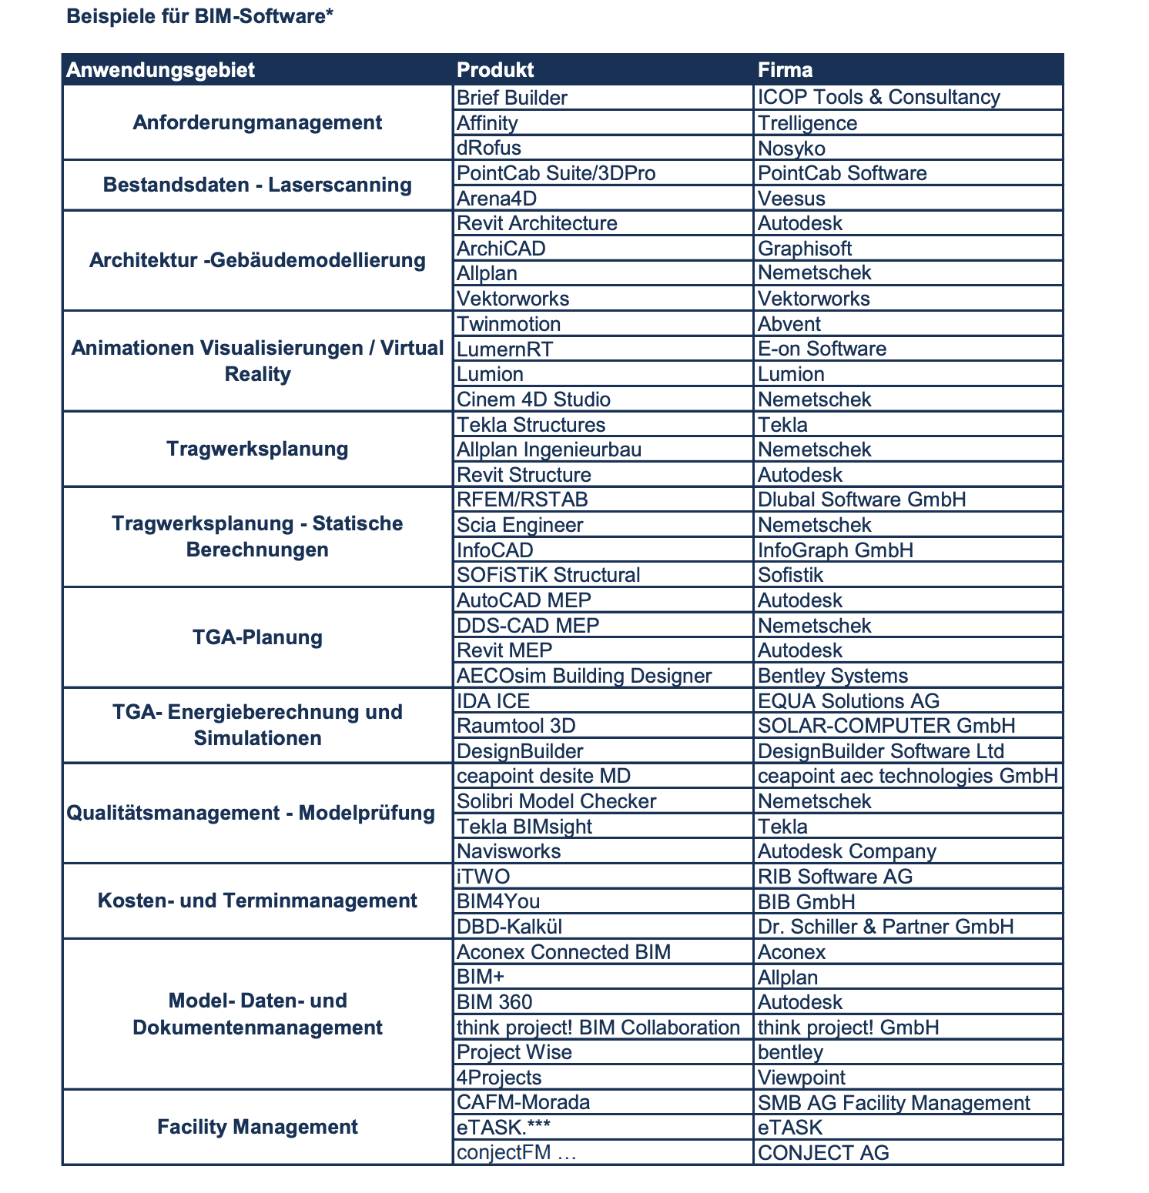
 |  |  |  | x |  | Wie werden Planungsdaten in nachfolgende Leistungsphasen überführt? Für die Projektbearbeitung ist entscheidend, wie der Übergang von einer Leistungsphase zur nächsten gestaltet wird. Wenn Planungsdaten nicht in andere Leistungsphasen überführt werden können, ist dies ein erheblicher Wertverlust der vorangegangenen Arbeit. | Mit geringem Aufwand Ohne Aufwand Mit hohem Aufwand Gar nicht |  | Mit geringem Aufwand Ohne Aufwand Mit hohem Aufwand Gar nicht
 |  |  |  |  | x | In Ihrem Büro eingesetzte Planungssoftware: (3D Software) - siehe Spalte K, wollen wir alles abfragen? | SketchUp Sonstige 3D Studio Max Cinema 4D Rhino |  | SketchUp Sonstige 3D Studio Max Cinema 4D Rhino
 |  |  |  |  | x | In Ihrem Büro eingesetzte Planungssoftware: (Objektorientierte Software) | Sonstige Civil3D Revit Solibri Navisworks |  | Sonstige Civil3D Revit Solibri Navisworks
 |  |  |  |  |  | In Ihrem Büro eingesetzte Planungssoftware: (Anderweitige Software) | ArcGIS Sonstige Map3D TopoBase |  | ArcGIS Sonstige Map3D TopoBase
 |  |  |  |  |  | Kostensoftware, Terminmanagementsoftware | BIM4You, iTWO
 |  |  |  |  |  | Model-, Daten- und Dokumentenmanagement | Field Management Software and Field BIM Software: BIM 360 Field (Autodesk), Project Wise (Bentley), BIM+ (Allplan), ..
 |  |  |  |  | x | Qualitätsmanagementsysteme, Modelprüfung | "Qualitätsmanagementsysteme Qualitätskontrolle. Sind BIM-Qualitätssicherungsverfahren eingerichtet? Tools: Tekla BIMsight (Tekla), Navisworks (Autodesk), Solibri Model Checker (Nemetschek), ceapoint desite MD (ceapoint aec technologies GmhB), VDI 2552 - Blatt 4: Qualitätssicherung von Teilmodellen zu Datenübergabepunkten - Plausibilitätsprüfung - Inhaltliche Prüfung - Kollisions- und Anschlussüberprüfung - Mengenkonsistenz Qualitäten eines Koordinationsmodells. "
 |  |  |  | x | x | Nutzen Sie elektronische Vergabe? | Elektronische Vergabe: Diese wird spätestens in zwei Jahren für europaweite Ausschreibungen in Deutschland Pflicht sein, für Ausschreibungen des Bundes bereits ab April 2017.

Phase 2 | Phase 1 | Im Abo | Free |  |  |  |  | File-Type | Beispiel
 |  |  |  |  |  | Austauschformate / Datenaustausch

 | x |  |  |  | x | Original to change: Welche Zeichenformate nutzen Sie beim Austausch von Planungsunterlagen mit Projektbeteiligten? Planung von Projekten Welche Datenaustauschformate stehen den Projektbeteiligten beim Austausch von Planunterlagen zur Verfügung? Welche Datenaustauschformate für den gegenseitigen Austausch der Pläne unter allen Projektbeteiligten? | DWG, IFC, RVT, DWG, DXF, DGN, PLN, VWX, Andere | Auswahlfeld - Mehrfachauswahl möglich? Unter "Sonstige" - Textfeld möglich? | DWG PDF DXF VWX Sonstige IFC RVT
 | x |  |  |  | x | Original to change: Haben Sie in Ihrem Büro bereits die IFC-Schnittstelle genutzt? Wir exportieren Informationen aus CAD-Modellen in ein nicht proprietäres Format (ifc, gbxml). Konvertierung von 3D-Modellen im IFC-Format. ein offenes und nicht proprietäres Dateiformat BD24: IFC-Standard benutzt?, Datenaustausch im IFC-Format, IFC zum Datenaustausch | Ja, Nein (Grund angeben?): Nein, noch nicht nötig gewesen Nein, vermutlich zu viele Probleme Nein, Software beinhaltet noch keine Schnittstelle BD24: | Drop-down? | Ja Nein, noch nicht nötig gewesen Nein, vermutlich zu viele Probleme Nein, Software beinhaltet noch keine Schnittstelle
 |  |  |  |  |  | Austauschformate - Backgroundinformationen | "Ein herstellerneutraler, offener Austauschstandard liegt in Form der sog. „Industry Foundation Classes” (IFC) vor. So könnten beispielsweise IFC-Modelle im Zuge der Ausschreibung bereitgestellt werden. Die verschiedenen Teilplanungen müssen anschließend wieder im BIM-Modell zusammengeführt werden. Das Transportmittel dafür ist IFC. Für die AVA (die Massenermittlung und Kostenberechnung) steht in den Ausschreibungs- und Kalkulationsprogrammen ebenfalls die IFC-Schnittstelle zur Verfügung, um die ausschreibungsspezifischen Informationen einlesen und interpretieren zu können. IFC - Industry Foundation Classes - ISO 16739 CityGML - ISO TC211 im Rahmen des OGC normalisiertes GML BCF - BIM Collaboration File Format „noch“ ein buildingSMART Standard
 | x |  |  | x |  | Führen Sie eine Bibliothek mit CAD-Objekten, die sie wiederverwenden? eigene Bibliotheken anlegen You may also want to save your reusable content as an external library, which will allow you to reuse it later. | ja, nein, ..? | Drop-Down?

 |  |  |  |  |  | Prio 2
 |  |  |  | x |  | Gibt es in Ihrem Büro Standardisierungen für Ihre Zeichnungen? Welche Standardie Vor allem in größeren Projekten, an denen mehrere Bearbeiter an den Zeichnungsdateien arbeiten, ist es wichtig, dass eine eindeutige, allgemein verständliche und anerkannte Layerstruktur vorgegeben ist. Ebenso gilt es, sich im 2D-Bereich auf Linientypen und Linienstärken zu einigen. In Bezug zu BIM und der Arbeit mit attributierten Bauteilen sowie der Planung im dreidimensionalen Raum ist eine solche Standardisierung nochmals wichtiger als in der herkömmlichen Planungsmethodik. | Schriftliche Standardisierungen, Vorlagedateien und regelmäßige Qualitätskontrollen Schriftliche Standardisierungen Mündliche Standardisierungen Keine Standardisierungen |  | Schriftliche Standardisierungen, Vorlagedateien und regelmäßige Qualitätskontrollen Schriftliche Standardisierungen Mündliche Standardisierungen Keine Standardisierungen

 |  |  |  |  |  | Out of Scope for the Phase 1:

 |  |  |  |  | x | Suchen Sie derzeit nach Nachwuchskräften? |  | Attribut
 |  |  |  |  |  | Welche geanu?
 |  |  |  |  |  | Suchen Sie derzeit nach BIM-qualifizierten Nachwuchskräften?

 |  |  |  |  |  | Welche neue BIM-Techniken (Tools, Prozesse) haben sie getestet? |  | Textfield
Phase 2 | Phase 1 | Im Abo | Free |  |  |  |  | File-Type | Beispiel
 |  |  |  |  |  | Fähigkeiten

 |  |  |  |  |  | Verfügt Ihre Firma oder das Team über die erforderlichen technischen Fähigkeiten um BIM-Services oder -Produkte auszuführen (anbieten) oder zu empfangen (um ausführen)? |  | Attribut
 |  |  |  |  |  | Auswertung der Informationen für Angebote, Aufmaß, Planung etc.
 |  |  |  |  |  | Know-how für das Generieren von 3D-Daten
 |  |  |  |  |  | CAD-Erfahrungen
 |  |  |  |  |  | Wir erstellen 3D-Visualisierungen mithilfe von CAD-Modellen. 3D-Modelle für den 3D-Druck
 |  |  |  |  |  |  | Wir erstellen automatisch Zeitpläne aus unseren CAD-Modellen
 |  |  |  |  |  |  | Wir exportieren Informationen aus CAD-Modellen in ein nicht proprietäres Format (ifc, gbxml).
 |  |  |  |  |  | Welche Aussagen sind in Ihrem Büro zutreffend? - o. auftteilen - siehe nächster Pukt | Mitarbeiter erhalten regelmäßig Methodiktraining -… Mitarbeiter erhalten regelmäßig Softwarefortbildungen - … teils
 |  |  |  |  |  | Verwalten und Erstellen von Modelldaten, Gebäudedatenmodellierung

 |  |  |  |  |  |  | Nutzt für seine Arbeit bereits viele technische Hilfsmittel zum Datenaustausch und zur Planung
 |  |  |  |  |  | Über welche .. ? |  | Textfield
 |  |  |  |  |  | Ist -- System in der Lage, BIM-Informationen zu importieren? | Sind Sie auf diese neue Informationsmanagement-Zukunft vorbereitet?
 |  |  |  |  |  |  | Ein Ausgangspunkt ist, dass nicht-proprietäre Formate wie IFC in Bezug auf Inhalt und Anwendbarkeit für große BIM-Software ausreichend etabliert wurden, was eine gute Integration zwischen Software und Entwicklung neuer FM-fähiger Software ermöglicht.
 |  |  |  |  |  | Meine Firma oder das Team verfügt über die erforderlichen Kenntnisse, um die erforderlichen BIM-Dienstleistungen oder -Produkte auszuführen oder zu erhalten? / Über welche ... ? | has competent staff members? Werden projektspezifische BIM-Ziele und Anwendungsfälle definiert und im BIM-Abwicklungsplan dokumentiert? Voraussetzung für die Nutzung von BIM ist zudem eine hinreichende Kompetenz der Planer und Bauausführenden wie auch der Auftraggeber bei der Anwendung der digitalen Methoden. Der BIM-Abwicklungsplan wird auf der Basis von Auftraggeber-InformationsAnforderungen erstellt und fortgeführt. ...eine konsequente Planung der Planung, inklusive einer klaren Spezifikation von Anforderungen, Zielen sowie den zur Zielerreichung notwendigen Aktivitäten, den sogenannten BIM-Anwendungsfällen.
 |  |  |  |  |  |  | "INHALTE VON DATENÜBERGABEPUNKTEN - VDI 2552 - Blatt 4: Anhand von typischen Datenübergabepunkten werden definiert - Datenaustauschszenario - Datenstruktur definiert durch eine MVD - Anforderung an Datenformate, -inhalte, Informationsdichte - Level of Development 100 - 500 - Qualitäten LODs und LOIs LOD - Level of Development - Ausarbeitungs- oder Fertigstellungsgrad LOI - Level of Information - der Informationsanteil in dem BIM-Modell Berücksichtigung finden Zuarbeiten von gmp, TUM, RWTH, COBIM (Finnland), BIMForum (US), NATSPEC (AU), u.v.a. LODs und LOIs "

 |  |  |  |  |  |  | die Effizienz von Informationsflüssen zwischen Projekten, Projektbeteiligten und Organisationsabteilungen
 |  |  |  |  |  |  | wie kompetent das Unternehmen oder Team in der Kommunikation und dem Austausch von Wissen ist, um seine Leistung zu unterstützen und die erforderlichen BIM-Services oder -Produkte zu erhalten.

 |  |  |  |  |  | Fördern Sie kooperatives Arbeiten? | s there a common data environment for the collaborative sharing of information across project stakeholders?"". Is there a framework in place to support collaborative and lean working practices? Um eine kooperative und partnerschaftliche Arbeitsweise zu fördern sollte sich der Auftraggeber mit den Auftragnehmern unter Berücksichtigung des Leitbilds Bau auf eine Projektcharta einigen, die Regeln für eine faire und offene Zusammenarbeit auf Augenhöhe festlegt. Prozesse Ein grundlegendes Merkmal von BIM ist die kooperative Arbeitsweise in zu Projektbeginn festgelegten Prozessen – wer macht was, wann und wie. Dazu wird ein BIM-Abwicklungsplan (BAP) erstellt, der die Arbeitsabläufe durch eine genaue Definition der Schnittstellen der verschiedenen Akteure sowie deren Rollen und Interaktionen bestimmt. "

 |  |  |  |  |  | Wird die Firma oder das Team von Prozessen unterstützt, die angeben, wie die erforderlichen BIM-Services oder -Produkte ausgeführt und empfangen werden sollen? | wie gut die Firma oder das Team von Prozessen unterstützt wird, die angeben, wie die erforderlichen BIM-Dienste oder -Produkte ausgeführt und empfangen werden sollen.

 |  |  |  |  |  | Identifizieren Sie BIM-Anforderungen während des Beschaffungsprozesses (procurement)?
 |  |  |  |  |  |  | "Lastenheft Sofern die BIM-Methode bei einem Projekt verpflichtend eingesetzt werden soll, ist es unabdingbar dass am Projektbeginn eine eindeutige Zieldefinition durch den Bauherrn/Besteller vorgenommen wird Beschreibung aller Ziele und Anforderungen durch den Auftraggeber" | VDI 2552 - Blatt 1/2
 |  |  |  |  |  |  | "Pflichtenheft Beschreibung, wie und womit der Auftragnehmer die Vorgaben aus dem Lastenheft umsetze" | VDI 2552 - Blatt 1/2
 |  |  |  |  |  |  | "BIM-Projektabwicklungsplan Ein Projektdurchführungsplan legt zu Beginn eines Projektes die Anforderungen an die Zusammenarbeit für alle BIM-Projektbeteiligte fest. Es soll für alle Akteure klar erkennbar sein, wie konkret vorgegangen wird um die Ziele mit der BIM Methode bei diesem Projekt zu erreichen. Die Anwendungen werden in Prozesse der BIM-Methode umgesetzt. Rollen, Modellierungsvorschriften und Informationsgehalte sind verbindlich im PAP zu regeln. Umsetzung der Vorgaben aus dem Pflichtenheft für das Planerteam • Vertragsgrundlage in Version 0, Fortschreibung in Ausführungsphase • Projektspezifische Vereinbarung von Modellelementen, Modellierungsvorschriften uvm. " | VDI 2552 - Blatt 1/2

 |  |  |  |  |  | Digitalkompetenz | Bewerten Sie in den folgenden Feldern Ihr eigenes Erfahrungslevel auf einer Skala von 0-10 Punkten. (0 = keine Erfahrung, 10 = Profi-Kompetenz) und beschreiben Sie mögliche Einsatzszenarien
 |  |  |  |  |  | Informationstechnik | Bewerten Sie Ihre Kompetenz zur Informationstechnik. Berücksichtigen Sie Einsatz, Funktionsweise sowie Kenntnisse diese Werkzeuge ggf. selbst anzupassen? | Bewertungskennzahl
 |  |  |  |  |  |  | Welche Einsatzszenarien sehen Sie in Ihrem beruflichen Umfeld? | Freitextfeld
 |  |  |  |  |  |  | Bietet Ihr Unternehmen Angebote (Produkte, Dienstleistungen, Services) in diesem Umfeld kommerziell an? | Ja/Nein Dropdown
 |  |  |  |  |  | Digitale Assistenten | Bewerten Sie Ihre Kompetenz zu digitalen Assistenten. Berücksichtigen hierbei auch Kenntnisse über Funktionsweise von Systemen, die via Sprache diverse Anwendungen steuert? | Bewertungskennzahl
 |  |  |  |  |  |  | Welche Einsatzszenarien sehen Sie in Ihrem beruflichen Umfeld? | Freitextfeld
 |  |  |  |  |  |  | Bietet Ihr Unternehmen Angebote (Produkte, Dienstleistungen, Services) in diesem Umfeld kommerziell an? | Ja/Nein Dropdown
 |  |  |  |  |  | Sensorik allgemein | Bewerten Sie Ihre Kompetenz zu Sensorik. Berücksichtigen Sie bspw. Ihren Erfahrungsschatz bei der Messung von Sensoren aus Mobilgeräten, Maschinen etc. | Bewertungskennzahl
 |  |  |  |  |  |  | Welche Einsatzszenarien sehen Sie in Ihrem beruflichen Umfeld? | Freitextfeld
 |  |  |  |  |  |  | Bietet Ihr Unternehmen Angebote (Produkte, Dienstleistungen, Services) in diesem Umfeld kommerziell an? | Ja/Nein Dropdown
 |  |  |  |  |  | SmartHome | SmartHome vereint Einzelkompetenzen aus Informationstechnik, Sensorik und digitalen Assistenten. Bewerten Sie Ihre Kompetenz in diesem Umfeld | Bewertungskennzahl
 |  |  |  |  |  |  | Welche Einsatzszenarien sehen Sie in Ihrem beruflichen Umfeld? | Freitextfeld
 |  |  |  |  |  |  | Bietet Ihr Unternehmen Angebote (Produkte, Dienstleistungen, Services) in diesem Umfeld kommerziell an? | Ja/Nein Dropdown
 |  |  |  |  |  | IoT | Internet of Things digitalisiert bisher analoge Geräte und schafft kreative Möglichkeiten Funktionalität individuell zu gestalten. Bewerten Sie Ihre Kompetenz. | Bewertungskennzahl
 |  |  |  |  |  |  | Welche Einsatzszenarien sehen Sie in Ihrem beruflichen Umfeld? | Freitextfeld
 |  |  |  |  |  |  | Bietet Ihr Unternehmen Angebote (Produkte, Dienstleistungen, Services) in diesem Umfeld kommerziell an? | Ja/Nein Dropdown
 |  |  |  |  |  | Energieeffiziente Gebäude
 |  |  |  |  |  |  | In welchen Bereichen ist ihr Büro tätig? |  | Objekt‐ und Freiraumplanung Verkehrsanlagen und Ingenierbauwerke Regional‐ und Landschaftsentwicklung
 |  |  |  |  |  | Welche Aussagen sind in Ihrem Büro zutreffend? -Im Bereich den Fragen zur Unternehmensführung zeigt sich nur eine schwache Tendenz, dass eine Bilanzierung von Projekten nach Rentabilität vorgenommen wird. | Projekte werden hinsichtlich ihrer Rentabilität bewertet -… Investitionen werden hinsichtlich ihres Nutzwertes bewertet - … |  | Projekte werden hinsichtlich ihrer Rentabilität bewertet -… Investitionen werden hinsichtlich ihres Nutzwertes bewertet - …
 | ok |  |  |  | Für die Phase 1* | Dokumente können an die Nachricht an den Seller angehängt werden: Kunde kann hier beschreiben. Definition von Ausschreibungsunterlagen - welche Daten, Formulare, in werlcher Form sollen die Anfragen haben Ihre formalen Anforderungen Ihre inhaltlichen Anforderungen BIM-Datenaustausch Ausschreibung an den Unternehmer zuschcken damit sie ein Angebot erstellen können das Modell in einem elektronischen Format Dazu werden die Eigenschaften des Bauteils einschließlich von Ausstattungsmerkmalen festgelegt und im Modell verankert Input für die Architekten: andere Fachmodelle, Übergabe von Planungsunterlagen im elektronischen Format Versand von 3D-Modellen Ausschreibungsunterlagen in Form eines 3-D-Modells (selten) | Auftragnehmer kann hochladen/ definieren, was er von A.nehmer haben möchte in dem Kontakt Feld. (Seite 4, https://www.bmvi.de/SharedDocs/DE/Anlage/DG/datenbankkonzept-bim.pdf?__blob=publicationFile) Die Arbeitgeber-Informationsanforderungen haben die Form eines Vorab-Angebotsdokuments, in dem die zu liefernden Informationen und die Standards und Prozesse festgelegt sind, die von den Lieferanten als Teil des Projektlieferungsprozesses zu übernehmen sind. Auch für die Auftragnehmer bietet dies einen Vorteil, da die internen Prozesse zur Erstellung von Angeboten und digitalen Modellen auf die einheitlichen Vorgaben abgestimmt werden können. Der Auftraggeber (Behörde, Bauherr?) hat in seinen Auftraggeber-Informations-Anforderungen (AIA) genau festzulegen, welche Daten er wann benötigt. In der Ausschreibung sind herstellerneutrale Datenformate zu fordern, um den Datenaustausch unabhängig von den genutzten Softwareprodukten zu ermöglichen (Seite 3,4, https://www.bmvi.de/SharedDocs/DE/Anlage/DG/datenbankkonzept-bim.pdf?__blob=publicationFile) Auftraggeber Architekt) stellen bei Ausschreibungen die Ergebnisse der Fachplanungen der vorhergehenden Projektphase modellbasiert zur Verfügung. Elektronische Vergabesysteme und Standardleistungskataloge sind hierfür anzupassen. Wären für gewisse Modellobjekte AIA-konforme Vorlagen verfügbar, könnte die Modellerstellung vereinfacht und effizienter gestaltet werden. Für den Auftraggeber ergeben sich auch Vorteile, da die gelieferten Modelle einheitlicher aufgebaut sind und weniger Fehler beinhalten In den folgenden Leistungsphasen werden die vereinbarten Modelle durch die Auftragnehmer auf Basis der AIA erstellt und an definierten Datenübergabepunkten in Open–BIM-Datenformaten an den Auftraggeber und den weiteren Auftragnehmer geliefert Die Leistungsverzeichnisse werden im Regelfall von Architektur- oder Ingenieurbüros erstellt. Dabei muss eine genaue Kenntnis des auszuschreibenden Projektes, bis hin zu den Detaillös

 |  |  |  |  |  | Für Hersteller | Produktion in vielen Betrieben computergestützt und damit digitalisiert ist.

Profilfelder_01.2020
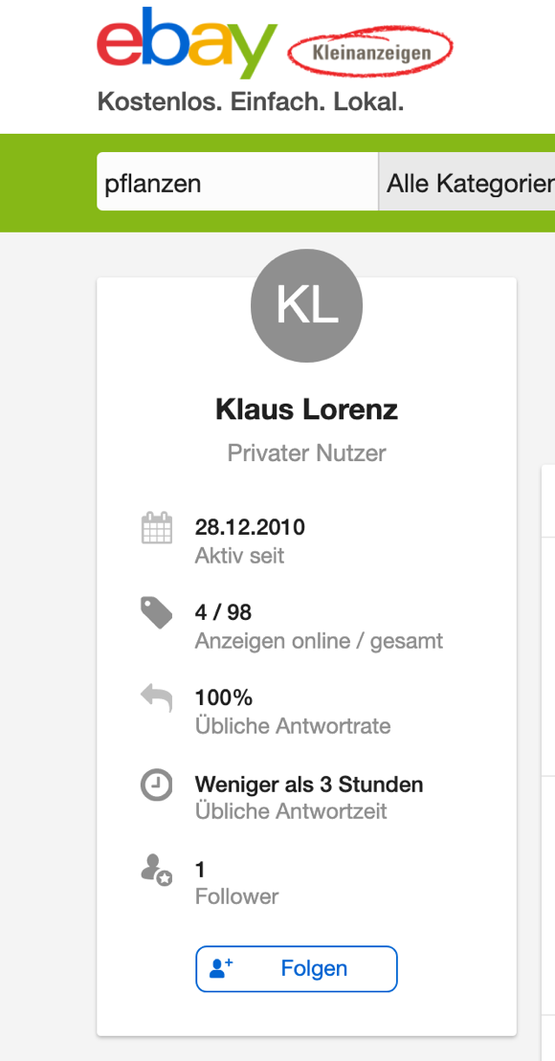
Reiter | Alle | Hersteller | Dienstleister | Händler | Format | Example
 |  |  |  |  |  | https://www.ebay-kleinanzeigen.de/s-bestandsliste.html?userId=4172755
Profil |  | Hersteller-Informationen |  |  |  | https://www.bimandco.com/de/hersteller/633-skydome/informationen
 | Folgen
 | Social Icons
 | Firmenhomepage
 | Tel.
 | Anzahle der *Produkte | Liste der “Stelle ich her” Produkte | Liste der “biete Dienstleister” Produkte | Liste der “Verkaufe ich” Produkte
 | Beschreibung
 | Weitere Links
 | Gründungsjahr / Entstehungsjahr
 | BIM label (wenn Datei vorhanden o. Fragen ausgefüllt)
 | Garantien |  |  |  |  | Was sind Ihre Garantien?

Standorte | Dienstleistung-, Liefergebiet
 | Map
 | Adresse
 | Abwesenheiten / Öffnungszeiten pflegen

Referenzen, Testimonials |  |  |  |  | Dateiupload (pdf/jpg) | https://wildaudience.com/love/
Kataloge/Firmenpräsentation |  | Kataloge | Firmenpräsentation: Haben Sie dokumentierte Erfahrungen von den Kunden-Projekten? Am besten mit Ergebnissen, Bildkatalog, …. und Zahlen.. | Kataloge | Dateiupload o. virt Produkt? | https://www.archiproducts.com/de/alessi/kataloge
Kollektionen |  |  | not applicable? |  | Gruppieren der P. möglich? | https://www.archiproducts.com/de/alessi/produkte/kollektion_texture-colors
News
Videos |  |  |  |  |  | https://www.archiproducts.com/de/alessi/video
Produkte |  |  | not applicable?
 | Können sie Geschenk-Gutscheine anbieten?
Presseberichte
Expertise | Zertifikate |  |  |  | Dateiupload / Text
 | BIM-Zertifizierungen
 | Zusatzqualifikationen |  |  |  |  | Haben Sie spezielles Branchen-Know-how? Welche Zusatzqualifikationen wie etwa "Energieeffizienz-Fachb
Messen, Events
Weitere Informationen | Zu welchen Kategorien gehörten die meisten die Projekte Ihres Unternehmens ? |  | x
BIM-Informationen |  |  | x

 |  |  | Die digitalen Technologien die der Anbieter in den letzten 12 Monaten eingesetzt hat

Vorschau des Produktes |  | Anzahl der Produkte |  | Anzahl der Produkte |  | https://www.bimandco.com/de/hersteller

